Sheet1
STT | Tên chức năng | Conector sử dụng | Chân conector | Hình ảnh connector | Lưu ý | Link tham khảo | R&D recommend | ETEK comment
1 | Nguồn cấp 24V | 2 x 2P loại 5557-4.2 cong | - Dương nguồn V+: Pin 1, 3 - GND: pin 2, 4 |  | Bước chân 4.2mm | https://banlinhkien.com/header-2px2-55574.2-duc-cong-p6651757.html |  |  | 9.6 |  | 9.6
2 | Đầu ra điều khiển động cơ kéo băng tải (M1 - 24V) Đầu ra điều khiển động cơ đảo hương (M2 - 24V) Đầu ra điều khiển đóng cắt cuộn hút (P1 - 24V) Đầu ra điều khiển máy sưởi (F1 - 220V) | 5 x 2P loại 5557-4.2 cong | - M1: M+ (Pin 1), M- (Pin 2) - M2: M+ (Pin 3), M- (Pin 4) - P1: P+ (Pin 5), P- (Pin 6) - Bỏ trống chân 7, 8 - F1: Lin (Pin 9), Lout (Pin 10) |  | Bước chân 4.2mm | https://banlinhkien.com/header-3px2-55574.2-duc-cong-p6651759.html https://www.digikey.com/en/products/detail/molex/0039301060/561080 | bỏ tín hiệu 220V ra khỏi jack vì việc 24V không nên chung bus với 220V | ok, tách ra thành 4*2P và 2*1P | 18 | 18
2.1 | Đầu ra điều khiển máy sưởi (F1 - 220V) |  |  |  |  |  | nên tách riêng và trộn chung với 5 option ở mục 3 nếu có nhu cầu sử dụng đến 220V và hàn loại ít chân khi không dùng 5 option kia.
3 | 05 đầu ra relay/ transitor | 5 x 2P loại 5557-4.2 cong | - 05 đầu ra relay/transistor sắp xếp theo cặp từ 1,2 đến 9,10 |  | Không hàn connector, không khoét vỏ hộp |  | 5 option này có nhu cầu sử dụng cho 220V như máy sưởi không để còn thiết kế đảm bảo cách điện. Nếu có nhu cầu sử dụng cả 24V và 220V thì cần tách riêng connector ra để đảm bảo toàn | không cần tách, giữ nguyên yêu cầu ban đầu | 22.2 | 22.2
4 | 03 đầu ra báo trạng thái máy (24V) | 10127720-061LF | L1 (1 , 2), L2 (3, 4), L3 (5, 6) | 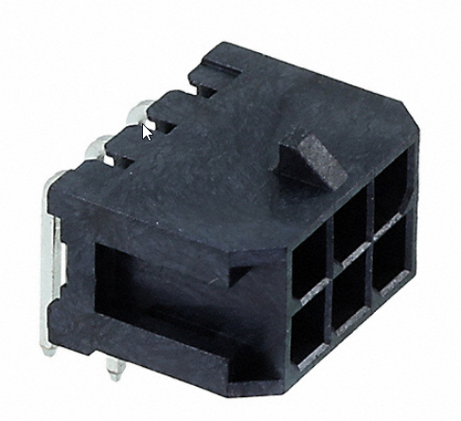 | Bước chân 3.0mm | https://www.digikey.com/en/products/detail/amphenol-cs-fci/10127720-061LF/4996193 |  |  | 12.6 |  | 12.6
5 | Cảm biến phát hiện hương BRF30 - DDTL (S1 - 24V) Cảm biến báo hết hương (S2 - 24V) Cảm biến cửa (S3 - 24V) | 10127720-081LF | +24V (1, 2), GND (7, 8), S1 - 3, S2 - 4, S3 - 5 |  | Bước chân 3.0mm | https://www.digikey.com/en/products/detail/amphenol-cs-fci/10127720-081LF/4996195 |  |  | 15.6 |  | 15.6
6 | Cảm biến nhiệt độ độ ẩm DTH21 | S3B-XH-A | +5V (Pin 1), Data (Pin 2), GND (Pin 3) |  | Bước chân 2.5mm | https://www.digikey.com/en/products/detail/jst-sales-america-inc/S3B-XH-A/1651048 |  |  | 10.2 |  | 10.2
7 | Giao tiếp đầu đọc tiền | 2 x 2P loại 5557-4.2 cong | Theo thứ chân mạch bán hàng cũ |  | Bước chân 4.2mm |  |  |  | 9.6 |  | 9.6
8 | Bàn phím ma trận 3x4 hoặc 4x4 | IDE cong 5x2P | Theo thứ chân mạch bán hàng cũ |  | Bước chân 2.54 | https://banlinhkien.com/ide10-duc-cong-2.54mm-p6649788.html
9 | Giao tiếp màn hình LCD FTF 5inch |  |  |  |  |  | sẽ đùng chung connector với LCD 128x64 | ok, dùng IDE chung với LCD |  |  | 13
10 | Giao tiếp màn hình cũ Graphic 128x64 | IDE thẳng 10x2 | Theo thứ chân mạch bán hàng cũ |  | Thiết kế không cần quay ra ngoài, chỉ để dự phòng, không hàn connector |  |  |  |  |  | 14
11 | 05 đầu vào mở rộng (24V) | S6B-XH-A | Input 1 - 5 (Pin 1 - pin 5), GND (Pin 6) |  | Bước chân 2.5mm, Không hàn connector, không khoét vỏ hộp | https://www.digikey.com/en/products/detail/jst-sales-america-inc/S6B-XH-A/1651034 | có cần đưa nguồn ra không và nguồn 24V hay 5V hay 3.3V | không cần đưa nguồn ra |  |  | 18
12 | Cổng Debug (Com ảo) | USB Type C |  |  |  |  |  |  |  |  | 6
13 |  |  |  |  |  |  | các connector có cần bố trí về 1 cạnh không? trong trường hợp 1 cạnh không đủ thì có thể bố trí trên nhiều cạnh được không (chỉ 2 cạnh đối diện là đủ) | ok, có thể bố trí trên 2 cạnh
 |  |  |  |  |  |  |  |  |  |  | 108.6

